График (интерес к игре)
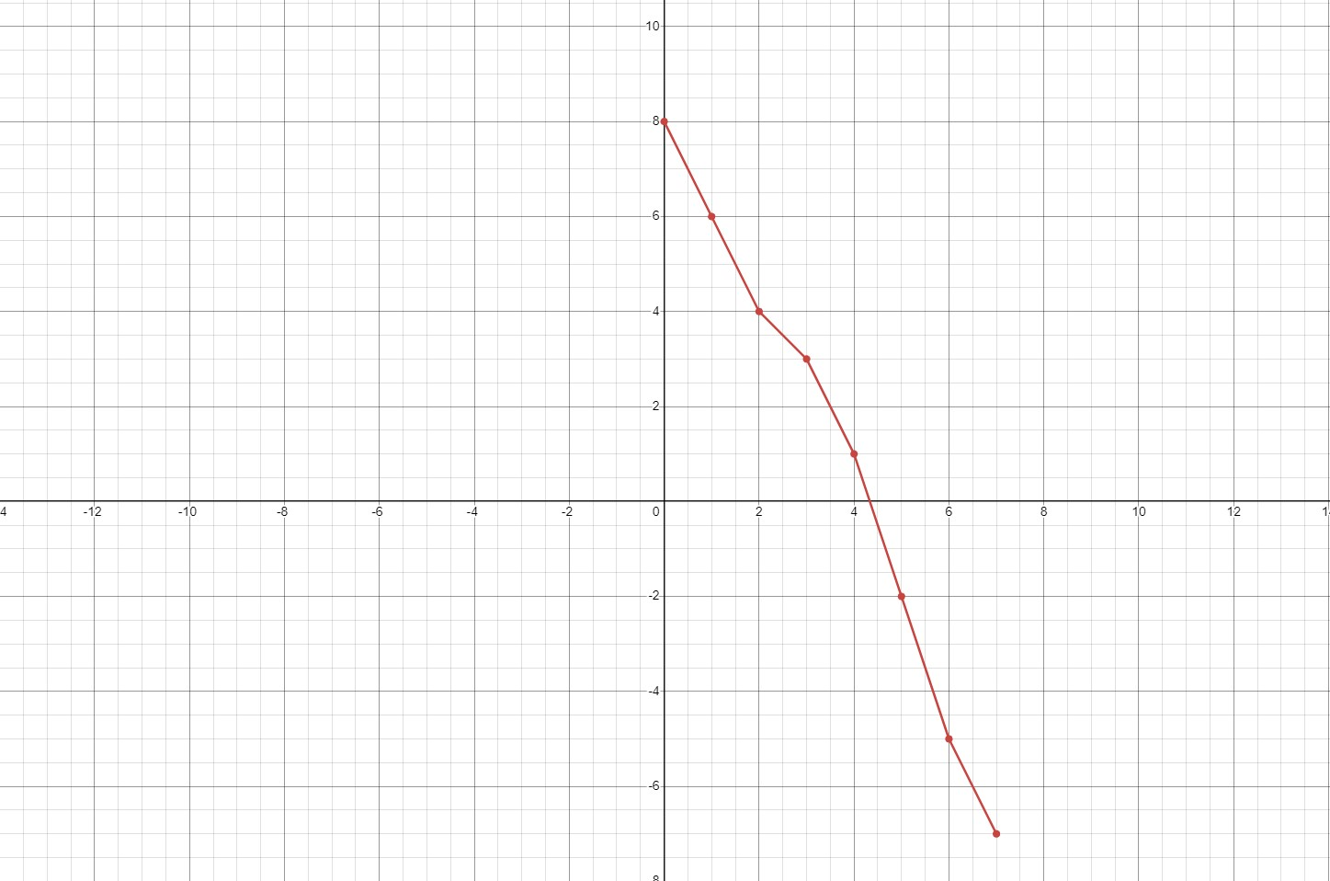
Ось х - ключевые точки игры:
0. Пролог
1. Нижний Новгород
2. Нижний Новгород. Окрестности
3. Заимка
4. Ярославль
5. Теплый стан
6. Лагерь ополчения
7. Москва

